Обложка
 |  |  | Дата релиза: 19.04.2023
 |  | Дата следующего релиза: 19.04.2024
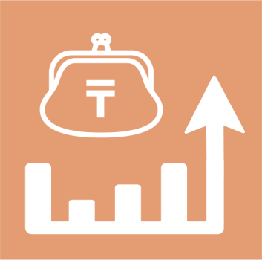

 | Расходы и доходы домашних хозяйств Республики Казахстан

26 серия

Статистика уровня жизни
 | 2022 год

